ORDER
 |  |  |  |  | 410 |  | € 44,520.00 | € 271.46 | € 111,300.00
ARTICLE | PHOTO | COLOR | STYLE | SKU | NEW QTY MK | WHOLESALE | TTL WHS | RETAIL | TTL RRP
REED XS SATCHEL XBODY | 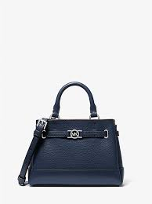 | NAVY | 35F4S6RC0T | 785308567 | 40 | € 140.00 | € 5,600.00 | € 350.00 | € 14,000.00
REED XS SATCHEL XBODY | 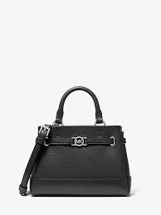 | ADMIRAL | 35F4S6RC0B | 785308566 | 10 | € 140.00 | € 1,400.00 | € 350.00 | € 3,500.00
JAYCEE LG BACKPACK | 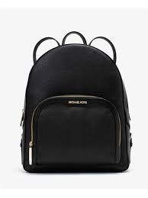 | BLACK | 35S2G8TB7L | 616309656 | 40 | € 218.00 | € 8,720.00 | € 545.00 | € 21,800.00
AVRIL SM TZ SATCHEL | 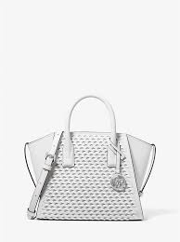 | OPTIC WHITE | 35T5S4VS1Y | 785371397 | 40 | € 180.00 | € 7,200.00 | € 450.00 | € 18,000.00
AVRIL SM TZ SATCHEL | 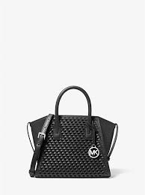 | BLACK | 35T5S4VS1Y | 785371396 | 40 | € 180.00 | € 7,200.00 | € 450.00 | € 18,000.00
AVRIL SM TZ SATCHEL |  | PEANUT | 35T5S4VS1Y | 785371398 | 40 | € 180.00 | € 7,200.00 | € 450.00 | € 18,000.00
AVRIL SM TZ SATCHEL |  | LT SKY | 35T5S4VS1Y | 785371399 | 40 | € 180.00 | € 7,200.00 | € 450.00 | € 18,000.00
LYRA POUCHETTE | 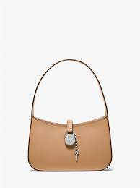 | PEAUNUT | 35T4S1YC1L | 785370747 | 40 | € 130.00 | € 5,200.00 | € 325.00 | € 13,000.00
CARMELA CROSS | 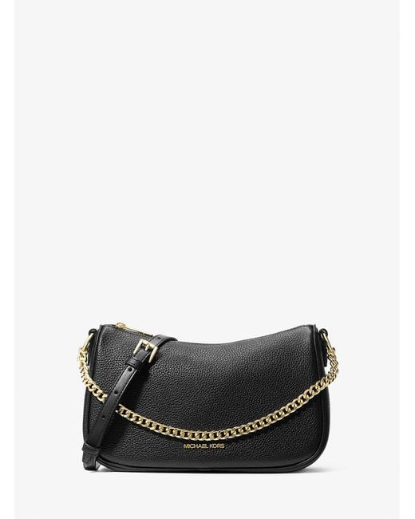 | BLACK | 35T5S1QC1Y | 785371289 | 40 | € 130.00 | € 5,200.00 | € 325.00 | € 13,000.00
CARMELA CROSS | 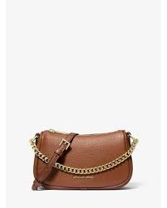 | MK PEANUT | 35F4S1QC5V | 785370136 | 40 | € 130.00 | € 5,200.00 | € 325.00 | € 13,000.00
CARMELA CROSS | 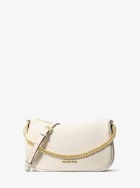 | WHITE | 35T5S1QC1Y | 7853712904 | 40 | € 130.00 | € 5,200.00 | € 325.00 | € 13,000.00
 |  |  |  |  | 410

